Solicitud gráfica
 | Área: | Matemáticas |  |  | Fecha:
 | Grado: | 9 |  |  | 2016-02-03
 | Título del tema: | Cuerdas de la circunferencia |  |  | ¿Cuaderno de estudio o recurso? | Recurso
 | Editor: | Lizzie Zambrano |  |  | Motor del recurso | F7

 | Código guión o recurso: | MA_09_10_CO-Rec-70 | ← Para determinar este código, visite la hoja de Ayuda
 |  |  |  |  | ESPECIFICACIÓN DE ARCHIVOS A ENTREGAR
Núm. | Archivo Shutterstock o ruta en web | Imagen para: | Tipo | Ubicación de la imagen en el recurso F7 | Nombre imagen SMALL | Tamaño imagen SMALL | Nombre imagen ZOOM | Tamaño imagen ZOOM | Descripción | Observaciones
IMG01 | ver descripcion | Recurso F7 |  | Contenido | MA_09_10_CO-Rec-70_IMG01n.jpg | 320 x 480 px | MA_09_10_CO-Rec-70_IMG01a.jpg | 800 x 458 px | 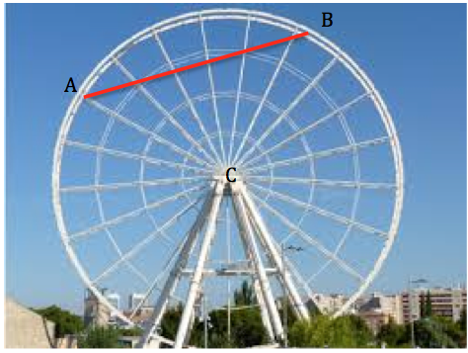 | Tomado de google.
IMG02 | ver descripcion | Recurso F7 |  | Contenido | MA_09_10_CO-Rec-70_IMG02n.jpg | 320 x 480 px | MA_09_10_CO-Rec-70_IMG02a.jpg | 800 x 458 px | 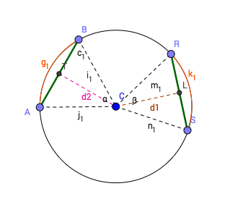
IMG03 | ver descripcion | Recurso F7 |  | Contenido | MA_09_10_CO-Rec-70_IMG03n.jpg | 320 x 480 px | MA_09_10_CO-Rec-70_IMG03a.jpg | 800 x 458 px | 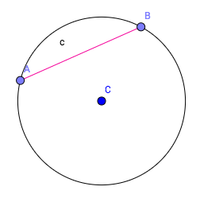
IMG04 | ver descripcion | Recurso F7 |  | Contenido | MA_09_10_CO-Rec-70_IMG04n.jpg | 320 x 480 px | MA_09_10_CO-Rec-70_IMG04a.jpg | 800 x 458 px | 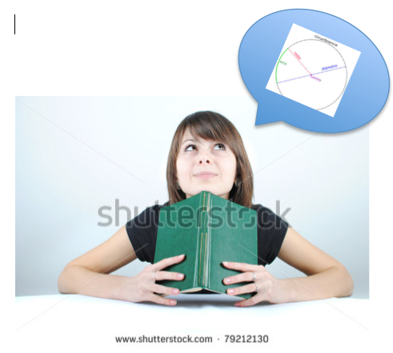
IMG05 | ver descripcion | Recurso F7 |  | Contenido | MA_09_10_CO-Rec-70_IMG05n.jpg | 320 x 480 px | MA_09_10_CO-Rec-70_IMG05a.jpg | 800 x 458 px | 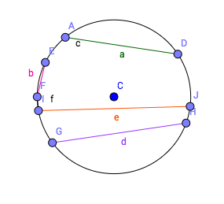
IMG06 | ver descripcion | Recurso F7 |  | Contenido | MA_09_10_CO-Rec-70_IMG06n.jpg | 320 x 480 px | MA_09_10_CO-Rec-70_IMG06a.jpg | 800 x 458 px | 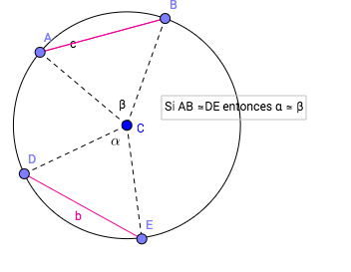
IMG07 | ver descripcion | Recurso F7 |  | Contenido | MA_09_10_CO-Rec-70_IMG07n.jpg | 320 x 480 px | MA_09_10_CO-Rec-70_IMG07a.jpg | 800 x 458 px | 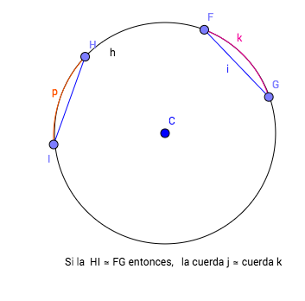
IMG08 | ver descripcion | Recurso F7 |  | Contenido | MA_09_10_CO-Rec-70_IMG08n.jpg | 320 x 480 px | MA_09_10_CO-Rec-70_IMG08a.jpg | 800 x 458 px | 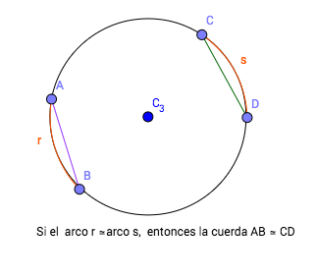
IMG09 | ver descripcion | Recurso F7 |  | Contenido | MA_09_10_CO-Rec-70_IMG09n.jpg | 320 x 480 px | MA_09_10_CO-Rec-70_IMG09a.jpg | 800 x 458 px | 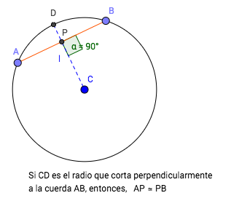
IMG10 | ver descripcion | Recurso F7 |  | Contenido | MA_09_10_CO-Rec-70_IMG10n.jpg | 320 x 480 px | MA_09_10_CO-Rec-70_IMG10a.jpg | 800 x 458 px | 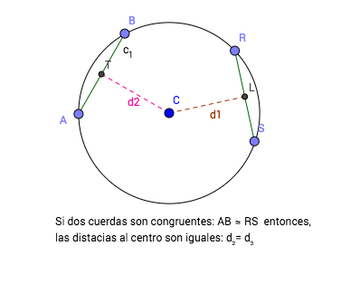
IMG11 | ver descripcion | Recurso F7 |  | Contenido | MA_09_10_CO-Rec-70_IMG11n.jpg | 320 x 480 px | MA_09_10_CO-Rec-70_IMG11a.jpg | 800 x 458 px |  | Ficha del estudiante
IMG12 | ver descripcion | Recurso F7 |  | Contenido | MA_09_10_CO-Rec-70_IMG12n.jpg | 320 x 480 px | MA_09_10_CO-Rec-70_IMG12a.jpg | 800 x 458 px |  | Ficha del estudiante

